Evolução
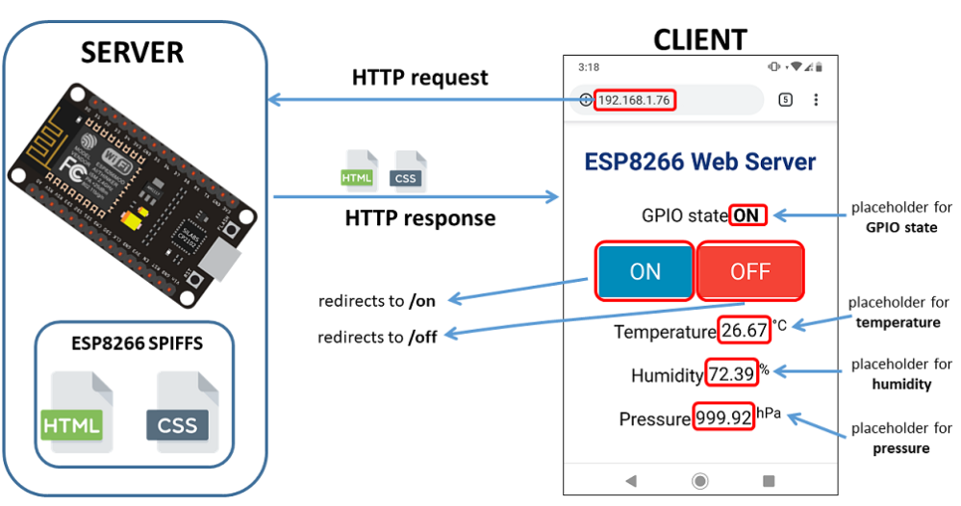
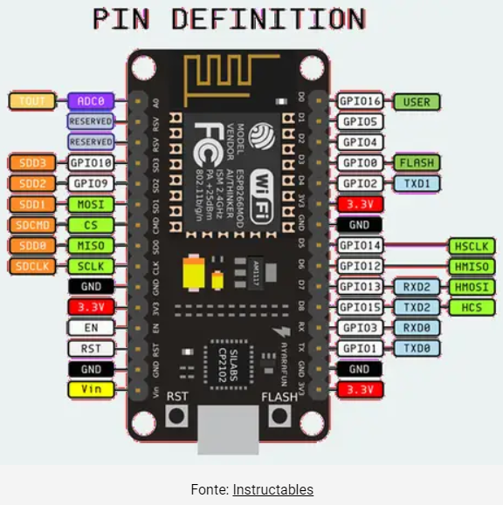
1. Instalado arduino IDE e ESP8266
 | https://randomnerdtutorials.com/how-to-install-esp8266-board-arduino-ide/
2. Instalado sistema de upload de arquivos na IDE
 | https://randomnerdtutorials.com/install-esp8266-filesystem-uploader-arduino-ide/
3. | Acende 2 leds alternadamente pela GPI04 (D2) e GPI05 (D1) - (código: primeiro)
 | https://www.youtube.com/watch?v=URtIbITbGbU
4. | Acende 2 leds alternadamente aumentando intensidade - (código: primeiroPWM)
 | https://www.youtube.com/watch?v=URtIbITbGbU
5. | Criação Web Server e conexão na rede WIFI (código: segundo)
 | https://blogmasterwalkershop.com.br/embarcados/nodemcu/nodemcu-como-criar-um-web-server-e-conectar-a-uma-rede-wifi
6. | Tentativa de implementar o webserver com arquivos separados na flash, através do LittleFS
 | Tive que fazer um downgrade na IDE (não funciona na última versão), porém não tive sucesso.
 | Após muitas tentativas desisti dos múltiplos arquivos.
 | https://randomnerdtutorials.com/esp8266-web-server-spiffs-nodemcu/
7. | Controle dois leds via WEBSERVER no WIFI (código: Nono.3)
 | Um mix do nono com o segundo. Funcionou!
8. | Leitura sensor BMP280 via protocola I2C - Temp / Pressão / Altitude
 | https://www.esp8266learning.com/esp8266-bmp280-sensor-example.php#google_vignette
9. | Controle de 01 Led pela WEB, utilizando API ThingSpeak
 | https://www.youtube.com/watch?v=r9Wvw4-CGXQ

dados
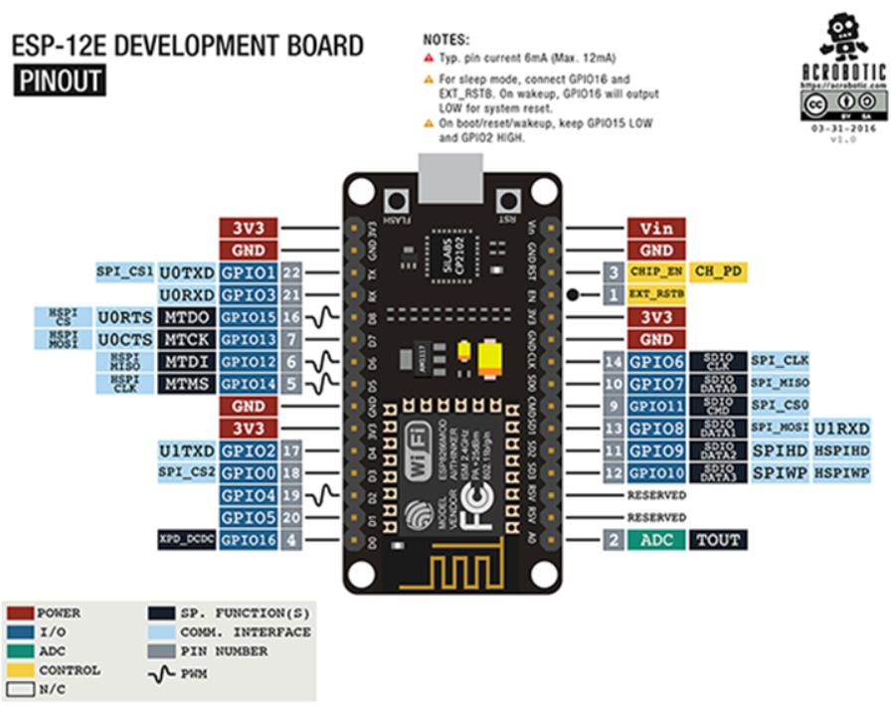
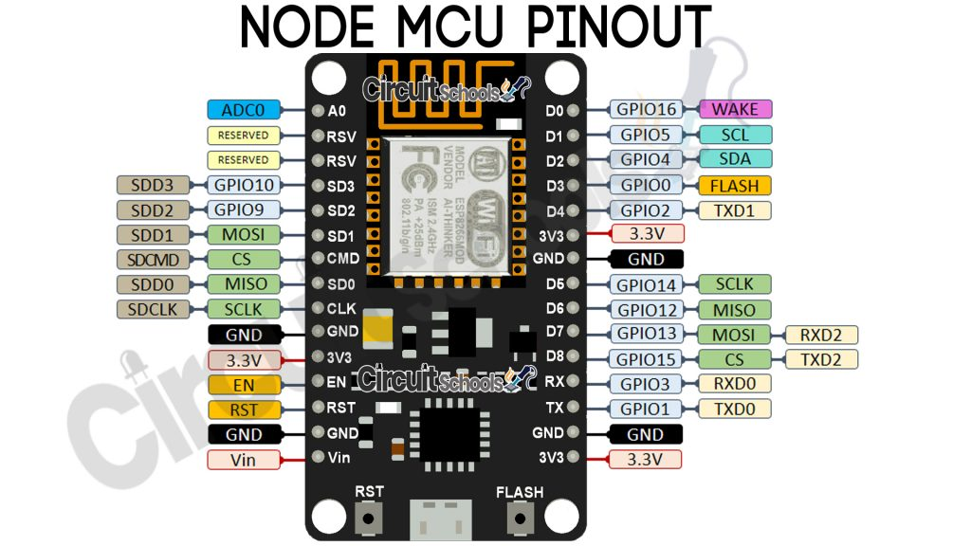
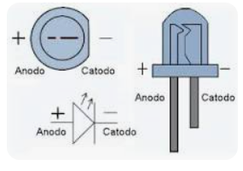
Faixa de frequência: 2.4 GHz
• Taxa de transmissão: 110 à 460 Mbps
• Transmissão wireless nos padrões: IEEE 802.11b, IEEE 802.11g e IEEE 802.11n
• Alimentação por cabo Micro-USB: 4,0 a 9,0 V em tensão contínua
• Protocolo de comunicação: Serial UART
• Tensão lógica: 3,3 V
• Corrente consumida: mínimo de 70 mA (standby) e máximo de 220 mA
• Conversor A/D: 10 bits e Vin 0 1 V em tensão contínua
• GPIO (Portas lógicas utilizadas para controle e recepção de dados): 13 portas

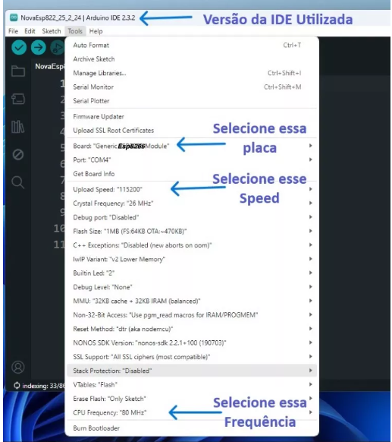
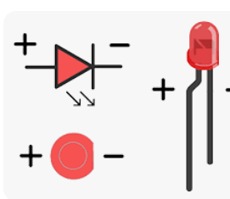

 | PROBLEMAS
 | D5, D6 | NÃO RODA, dá WDT RESET
 | D0, D1, D5 | NÃO ENERGIZA LED

 | digitalWrite NÃO funcionou com os GPIOs 6, 7, 8, 11 e o ADC (A0)
 | digitalRead NÃO funcionou com os GPIOs 1, 3, 6, 7, 8, 11 e o ADC (A0)
 | analogWrite NÃO funcionou com os GPIOs 6, 7, 8, 11 e o ADC (A0) (Os GPIOs 4, 12, 14, 15 possuem PWM por hardware os demais por software)
 | analogRead funcionou apenas com o ADC (A0)

 | 6, 7, 8, 11 não funcionam para os quatro comandos acima
 | https://www.fernandok.com/2018/05/nodemcu-esp8266-detalhes-e-pinagem.html

S_etimo
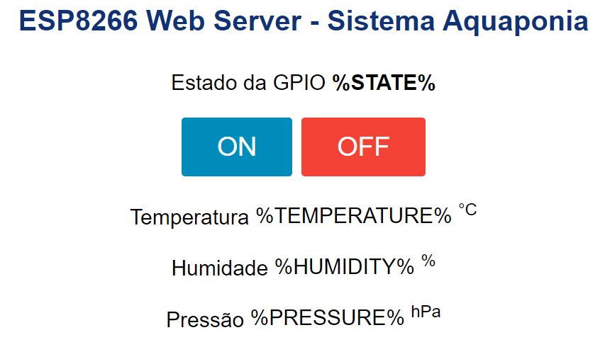
/* | HTML-> | <!DOCTYPE html>
Rui Santos |  | <!--
Complete project details at https://RandomNerdTutorials.com |  | Rui Santos
 |  | Complete project details at https://RandomNerdTutorials.com
Permission is hereby granted, free of charge, to any person obtaining a copy |  | -->
of this software and associated documentation files. |  | <html>
 |  | <head>
The above copyright notice and this permission notice shall be included in all |  | <title>Projeto Integrador UNIVESP</title>
copies or substantial portions of the Software. |  | <meta name="viewport" content="width=device-width, initial-scale=1">
*/ |  | <link rel="icon" href="data:,">
 |  | <link rel="stylesheet" type="text/css" href="style.css">
// Import required libraries |  | </head>
#include <ESP8266WiFi.h> |  | <body>
#include <ESPAsyncTCP.h> |  | <h1>ESP8266 Web Server - Sistema Aquaponia</h1>
#include <ESPAsyncWebServer.h> |  | <p>Estado da GPIO<strong> %STATE%</strong></p>
#include <FS.h> |  | <p>
#include <Wire.h> |  | <a href="/on"><button class="button">ON</button></a>
#include <Adafruit_Sensor.h> |  | <a href="/off"><button class="button button2">OFF</button></a>
#include <Adafruit_BME280.h> |  | </p>
 |  | <p>
Adafruit_BME280 bme; // I2C |  | <span class="sensor-labels">Temperatura</span>
//Adafruit_BME280 bme(BME_CS); // hardware SPI |  | <span id="temperature">%TEMPERATURE%</span>
//Adafruit_BME280 bme(BME_CS, BME_MOSI, BME_MISO, BME_SCK); // software SPI |  | <sup class="units">&deg;C</sup>
 |  | </p>
// Replace with your network credentials |  | <p>
const char* ssid = "Algar_Torres2023"; |  | <span class="sensor-labels">Humidade</span>
const char* password = "t0rres!001"; |  | <span id="humidity">%HUMIDITY%</span>
 |  | <sup class="units">&#37;</sup>
// Set LED GPIO |  | </p>
const int ledPin = 2; |  | <p>
// Stores LED state |  | <span class="sensor-labels">Pressão</span>
String ledState; |  | <span id="pressure">%PRESSURE%</span>
 |  | <sup class="units">hPa</sup>
// Create AsyncWebServer object on port 80 |  | </p>
AsyncWebServer server(80); |  | </body>
 |  | <script>
String getTemperature() { |  | setInterval(function ( ) {
float temperature = bme.readTemperature(); |  | var xhttp = new XMLHttpRequest();
// Read temperature as Fahrenheit (isFahrenheit = true) |  | xhttp.onreadystatechange = function() {
//float temperature = 1.8 * bme.readTemperature() + 32; |  | if (this.readyState == 4 && this.status == 200) {
Serial.println(temperature); |  | document.getElementById("temperature").innerHTML = this.responseText;
return String(temperature); |  | }
} |  | };
 |  | xhttp.open("GET", "/temperature", true);
String getHumidity() { |  | xhttp.send();
float humidity = bme.readHumidity(); |  | }, 10000 ) ;
Serial.println(humidity);
return String(humidity); |  | setInterval(function ( ) {
} |  | var xhttp = new XMLHttpRequest();
 |  | xhttp.onreadystatechange = function() {
String getPressure() { |  | if (this.readyState == 4 && this.status == 200) {
float pressure = bme.readPressure()/ 100.0F; |  | document.getElementById("humidity").innerHTML = this.responseText;
Serial.println(pressure); |  | }
return String(pressure); |  | };
} |  | xhttp.open("GET", "/humidity", true);
 |  | xhttp.send();
// Replaces placeholder with LED state value |  | }, 10000 ) ;
String processor(const String& var){
Serial.println(var); |  | setInterval(function ( ) {
if(var == "STATE"){ |  | var xhttp = new XMLHttpRequest();
if(digitalRead(ledPin)){ |  | xhttp.onreadystatechange = function() {
ledState = "ON"; |  | if (this.readyState == 4 && this.status == 200) {
} |  | document.getElementById("pressure").innerHTML = this.responseText;
else{ |  | }
ledState = "OFF"; |  | };
} |  | xhttp.open("GET", "/pressure", true);
Serial.print(ledState); |  | xhttp.send();
return ledState; |  | }, 10000 ) ;
} |  | </script>
else if (var == "TEMPERATURE"){ |  | </html>
return getTemperature();
}
else if (var == "HUMIDITY"){
return getHumidity();
}
else if (var == "PRESSURE"){
return getPressure(); | CSS-> | /***
} |  | Rui Santos
return String(); |  | Complete project details at https://RandomNerdTutorials.com
} |  | ***/

void setup(){ |  | html {
// Serial port for debugging purposes |  | font-family: Arial;
Serial.begin(115200); |  | display: inline-block;
pinMode(ledPin, OUTPUT); |  | margin: 0px auto;
 |  | text-align: center;
// Initialize the sensor |  | }
if (!bme.begin(0x76)) { |  | h1 {
Serial.println("Could not find a valid BME280 sensor, check wiring!"); |  | color: #0F3376;
while (1); |  | padding: 2vh;
} |  | }
 |  | p {
// Initialize SPIFFS |  | font-size: 1.5rem;
if(!SPIFFS.begin()){ |  | }
Serial.println("An Error has occurred while mounting SPIFFS"); |  | .button {
return; |  | display: inline-block;
} |  | background-color: #008CBA;
 |  | border: none;
// Connect to Wi-Fi |  | border-radius: 4px;
WiFi.begin(ssid, password); |  | color: white;
while (WiFi.status() != WL_CONNECTED) { |  | padding: 16px 40px;
delay(1000); |  | text-decoration: none;
Serial.println("Connecting to WiFi.."); |  | font-size: 30px;
} |  | margin: 2px;
 |  | cursor: pointer;
// Print ESP32 Local IP Address |  | }
Serial.println(WiFi.localIP()); |  | .button2 {
 |  | background-color: #f44336;
// Route for root / web page |  | }
server.on("/", HTTP_GET, [](AsyncWebServerRequest *request){ |  | .units {
request->send(SPIFFS, "/index.html", String(), false, processor); |  | font-size: 1.2rem;
}); |  | }
 |  | .sensor-labels {
// Route to load style.css file |  | font-size: 1.5rem;
server.on("/style.css", HTTP_GET, [](AsyncWebServerRequest *request){ |  | vertical-align:middle;
request->send(SPIFFS, "/style.css", "text/css"); |  | padding-bottom: 15px;
}); |  | }

// Route to set GPIO to HIGH
server.on("/on", HTTP_GET, [](AsyncWebServerRequest *request){
digitalWrite(ledPin, HIGH);
request->send(SPIFFS, "/index.html", String(), false, processor);
});

// Route to set GPIO to LOW
server.on("/off", HTTP_GET, [](AsyncWebServerRequest *request){
digitalWrite(ledPin, LOW);
request->send(SPIFFS, "/index.html", String(), false, processor);
});

server.on("/temperature", HTTP_GET, [](AsyncWebServerRequest *request){
request->send_P(200, "text/plain", getTemperature().c_str());
});

server.on("/humidity", HTTP_GET, [](AsyncWebServerRequest *request){
request->send_P(200, "text/plain", getHumidity().c_str());
});

server.on("/pressure", HTTP_GET, [](AsyncWebServerRequest *request){
request->send_P(200, "text/plain", getPressure().c_str());
});

// Start server
server.begin();
}

void loop(){

}

Nono
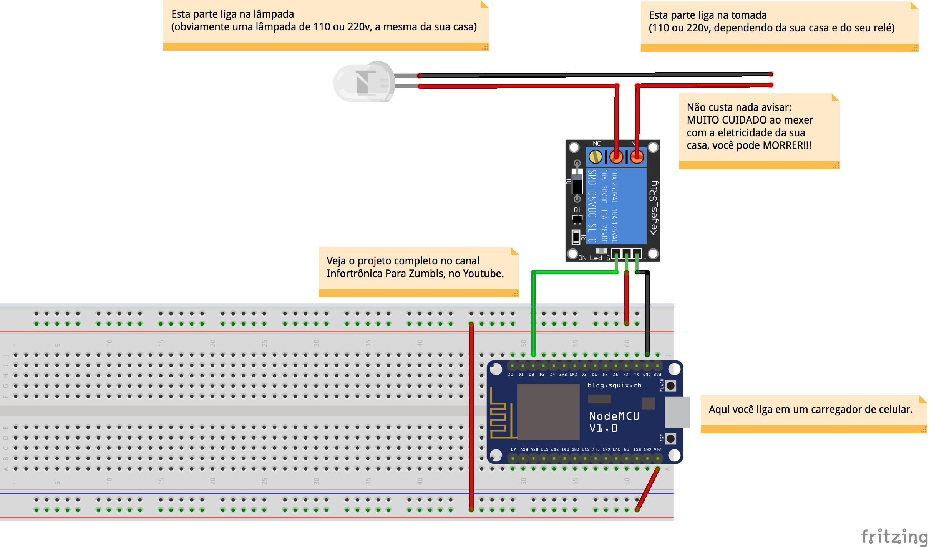
https://www.youtube.com/watch?v=t103WbEr2Kc | Assistir as aulas desse cara
https://bitbucket.org/MarcoRabelo/esp8266/src/master/

////////////////////////////////////////////////////////////////////////////////////////////////////////////
//Arquivo: NodeMCU_Lamp.ino
//Tipo: Codigo-fonte para utilizar no NodeMCU atraves da IDE do Arduino
//Autor: Marco Rabelo para o canal Infortronica Para Zumbis (www.youtube.com/c/InfortronicaParaZumbis)
//Descricao: Curso de ESP8266 - Controlando uma lampada do celular, PC, etc.
//Video: https://youtu.be/t103WbEr2Kc
////////////////////////////////////////////////////////////////////////////////////////////////////////////

#include <ESP8266WiFi.h>

//Nome da sua rede Wifi
const char* ssid = "ALGAR_Torres2023"; //VARIÁVEL QUE ARMAZENA O NOME DA REDE SEM FIO EM QUE VAI CONECTAR

//Senha da rede
const char* password = "t0rres!001"; //VARIÁVEL QUE ARMAZENA A SENHA DA REDE SEM FIO EM QUE VAI CONECTAR

//IP do ESP (para voce acessar pelo browser - voce TEM que mudar este IP tambem)
IPAddress ip(192, 168, 43, 50);

//IP do roteador da sua rede wifi
IPAddress gateway(192, 168, 43, 1);

//Mascara de rede da sua rede wifi
IPAddress subnet(255, 255, 255, 0); |  | const char* ssid = "ALGAR_Torres2023"; //VARIÁVEL QUE ARMAZENA O NOME DA REDE SEM FIO EM QUE VAI CONECTAR
 |  | const char* password = "t0rres!001"; //VARIÁVEL QUE ARMAZENA A SENHA DA REDE SEM FIO EM QUE VAI CONECTAR
//Criando o servidor web na porta 80
WiFiServer server(80);

/*
Equivalencia das saidas Digitais entre nodeMCU e ESP8266 (na IDE do Arduino)
NodeMCU � ESP8266
D0 = 16;
D1 = 5;
D2 = 4;
D3 = 0;
D4 = 2;
D5 = 14;
D6 = 12;
D7 = 13;
D8 = 15;
D9 = 3;
D10 = 1;
*/

//Pino do NodeMCU que estara conectado ao rele
const int pin = 4; //Equivalente ao D2 no NodeMCU

//Funcao que sera executada apenas ao ligar o ESP8266
void setup() {
//Preparando o pino, que esta lidago ao rele
pinMode(pin, OUTPUT);
digitalWrite(pin, HIGH);

//Conectando a rede Wifi
WiFi.config(ip, gateway, subnet);
WiFi.begin(ssid, password);
//Verificando se esta conectado,
//caso contrario, espera um pouco e verifica de novo.
while (WiFi.status() != WL_CONNECTED) {
delay(500);
}

//Iniciando o servidor Web
server.begin();
}

//Funcao que sera executada indefinidamente enquanto o NodeMCU estiver ligado.
void loop() {
//Verificando se o servidor esta pronto.
WiFiClient client = server.available();
if (!client) {
return;
}

//Verificando se o servidor recebeu alguma requisicao
while (!client.available()) {
delay(1);
}

//Obtendo a requisicao vinda do browser
String req = client.readStringUntil('\r');
//Sugestao dada por Enrico Orlando
if(req == "GET /favicon.ico HTTP/1.1"){
req = client.readStringUntil('\r');
}
client.flush();

//Iniciando o buffer que ira conter a pagina HTML que sera enviada para o browser.
String buf = "";

buf += "HTTP/1.1 200 OK\r\nContent-Type: text/html\r\n\r\n<!DOCTYPE HTML>\r\n<html>\r\n";
buf += "<head> ";
buf += "<meta charset='UTF-8'> ";
buf += "<meta http-equiv='cache-control' content='max-age=0' /> ";
buf += "<meta http-equiv='cache-control' content='no-cache' /> ";
buf += "<meta http-equiv='expires' content='0' /> ";
buf += "<meta http-equiv='expires' content='Tue, 01 Jan 1980 1:00:00 GMT' /> ";
buf += "<meta http-equiv='pragma' content='no-cache' /> ";
buf += "<title>Automa&ccedil;&atilde;o Residencial</title> ";
buf += "<style> ";
buf += "body{font-family:Open Sans; color:#555555;} ";
buf += "h1{font-size:24px; font-weight:normal; margin:0.4em 0;} ";
buf += ".container { width: 100%; margin: 0 auto; } ";
buf += ".container .row { float: left; clear: both; width: 100%; } ";
buf += ".container .col { float: left; margin: 0 0 1.2em; padding-right: 1.2em; padding-left: 1.2em; } ";
buf += ".container .col.four, .container .col.twelve { width: 100%; } ";
buf += "@media screen and (min-width: 767px) { ";
buf += ".container{width: 100%; max-width: 1080px; margin: 0 auto;} ";
buf += ".container .row{width:100%; float:left; clear:both;} ";
buf += ".container .col{float: left; margin: 0 0 1em; padding-right: .5em; padding-left: .5em;} ";
buf += ".container .col.four { width: 50%; } ";
buf += ".container .col.tweleve { width: 100%; } ";
buf += "} ";
buf += "* {-moz-box-sizing: border-box; -webkit-box-sizing: border-box; box-sizing: border-box;} ";
buf += "a{text-decoration:none;} ";
buf += ".btn {font-size: 18px; white-space:nowrap; width:100%; padding:.8em 1.5em; font-family: Open Sans, Helvetica,Arial,sans-serif; ";
buf += "line-height:18px; display: inline-block;zoom: 1; color: #fff; text-align: center; position:relative; ";
buf += "-webkit-transition: border .25s linear, color .25s linear, background-color .25s linear; ";
buf += "transition: border .25s linear, color .25s linear, background-color .25s linear;} ";
buf += ".btn.btn-sea{background-color: #08bc9a; border-color: #08bc9a; -webkit-box-shadow: 0 3px 0 #088d74; box-shadow: 0 3px 0 #088d74;} ";
buf += ".btn.btn-sea:hover{background-color:#01a183;} ";
buf += ".btn.btn-sea:active{ top: 3px; outline: none; -webkit-box-shadow: none; box-shadow: none;} ";
buf += "</style> ";
buf += "</head> ";
buf += "<body> ";
buf += "<div class='container'> ";
buf += "<div class='row'> ";
buf += "<div class='col twelve'> ";
buf += "<p align='center'><font size='10'>Controle de l&acirc;mpadas</font></p> ";
buf += "</div> ";
buf += "</div> ";
buf += "<div class='row'> ";
buf += "<div class='col four'> ";
buf += "<a href='?f=on' class='btn btn-sea'>Ligar</a> ";
buf += "</div> ";
buf += "<div class='col four'> ";
buf += "<a href='?f=off' class='btn btn-sea'>Desligar</a> ";
buf += "</div> ";
buf += "</div> ";
buf += "<div class='col twelve'> ";
buf += "<p align='center'><font size='5'>Infortr&ocirc;nica Para Zumbis</font></p> ";
buf += "</div> ";
buf += "</div> ";
buf += "</body> ";
buf += "</html> ";

//Enviando para o browser a 'pagina' criada.
client.print(buf);
client.flush();

//Analisando a requisicao recebida para decidir se liga ou desliga a lampada
if (req.indexOf("on") != -1)
{
digitalWrite(pin, LOW);
}
else if (req.indexOf("off") != -1)
{
digitalWrite(pin, HIGH);
}
else
{
//Requisicao invalida!
client.stop();
}
}

